応募について
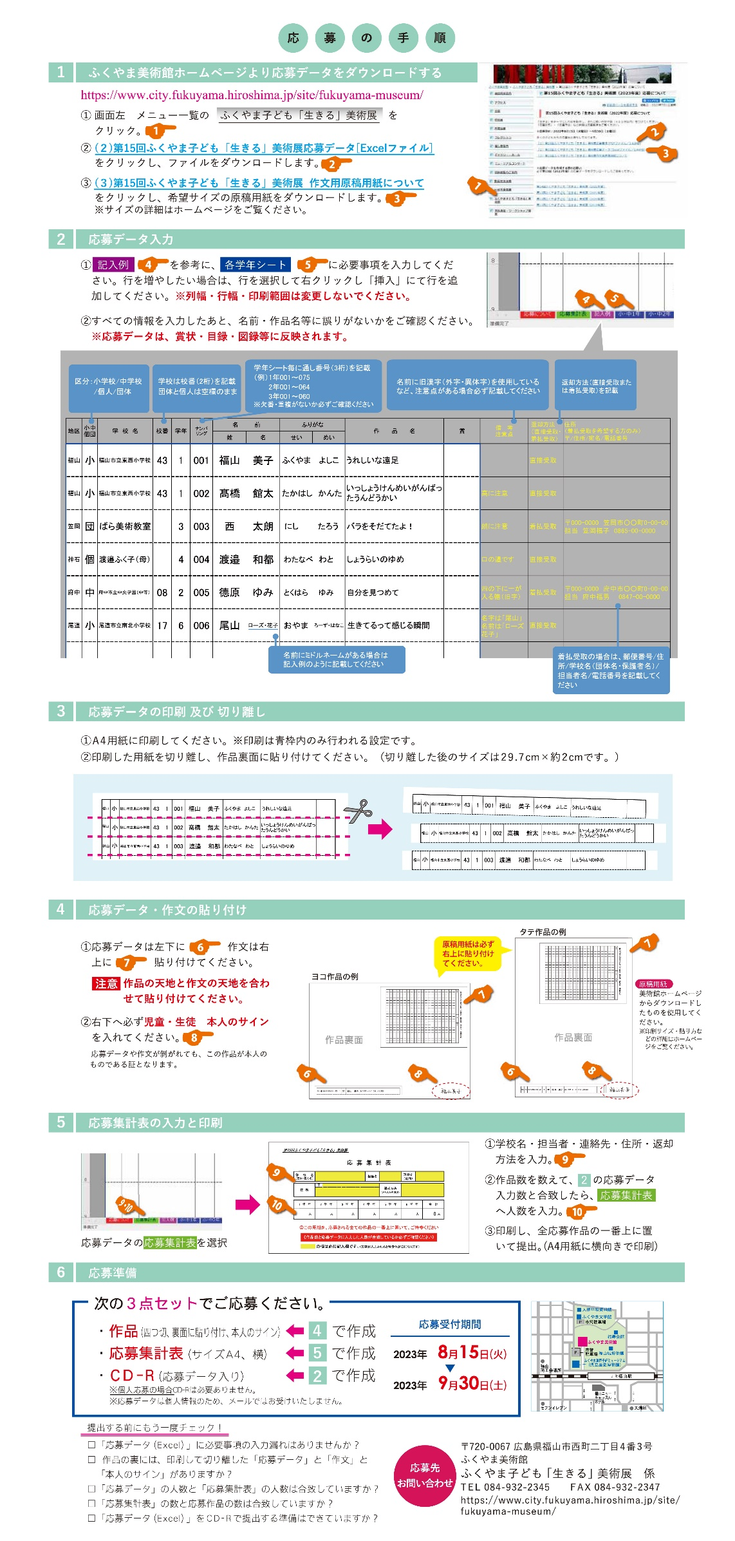

記入例
学年シート毎に通し番号（３桁）を記載
（例）1年001～075
2年001～064
3年001～060
※欠番・重複がないか
必ずご確認ください
名前に旧漢字（外字・異字体）を使用しているなど、注意点がある場合必ず記載してください。
記 入 例
区分：小学校/中学校
/団体/個人
学校は校番（２桁）を記載。団体と個人は空欄のままで
返却方法（直接受取または着払受取）を記載
地区 | 小中 個団 | 学 校 名 | 校番 | 学年 | ナンバ リング | 名 前 |  | ふりがな |  | 作 品 名 | 賞 | 備 考 注意点 | 返却方法 （直接受取・着払受取） | 住所 （着払受取を希望する方のみ） 〒/住所/宛名/電話番号
 |  |  |  |  |  | 姓 | 名 | せい | めい
福山 | 小 | 福山市立東西小学校 | 43 | 1 | 001 | 福山 | 美子 | ふくやま | よしこ | うれしいな遠足 |  |  | 直接受取
福山 | 小 | 福山市立東西小学校 | 43 | 1 | 002 | 髙橋 | 館太 | たかはし | かんた | いっしょうけんめいがんばったうんどうかい |  | 髙に注意 | 直接受取
笠岡 | 団 | ばら美術教室 |  | 3 | 003 | 西 | 太朗 | にし | たろう | バラをそだてたよ！ |  | 朗に注意 | 着払受取 | 〒000-0000 笠岡市○○町0-00-00 担当 笠岡福子 0865-00-0000
神石 | 個 | 渡邉ふく子（母） |  | 4 | 004 | 渡邉 | 和都 | わたなべ | わと | しょうらいのゆめ |  | 口の邉です | 直接受取
着払受取の場合は、郵便番号/住所/学校名（団体名・保護者名）/担当者名/電話番号を記載してください
府中 | 中 | 府中市立中央学園（中等） | 08 | 2 | 005 | 德原 | ゆみ | とくはら | ゆみ | 自分を見つめて |  | 四の下に一が入る德（旧字） | 着払受取 | 〒000-0000 府中市○○町0-00-00 担当 府中福男 0847-00-0000
名前にミドルネームがある場合は
記入例のように記載してください
尾道 | 小 | 尾道市立南北小学校 | 17 | 6 | 006 | 尾山 | ローズ・花子 | おやま | ろーず・はなこ | 生きてるって感じる瞬間 |  | 名字は「尾山」名前は「ローズ 花子」 | 直接受取

